Sheet1
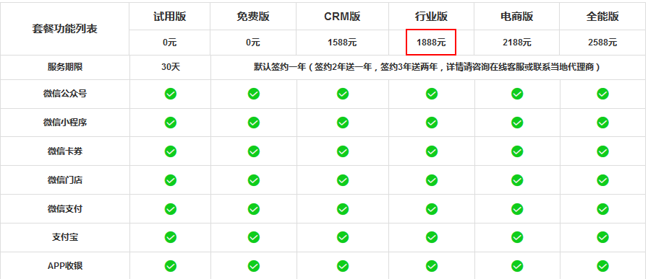
序号 | 名称 | 官网 | 备注
 |  | http://3p.weixingate.com/#_13 | 第三方平台链接汇总
1 | 新媒体管家 | https://xmt.cn/index | 目前看是免费

2 | 微小宝 | http://www.wxb.com/product#pc | 免费，有植入广告

3 | 微管家 | http://weixin.gycode.com/index.php?m=Index&a=price | 价格相对较低，自定义菜单免费，年费低于1000
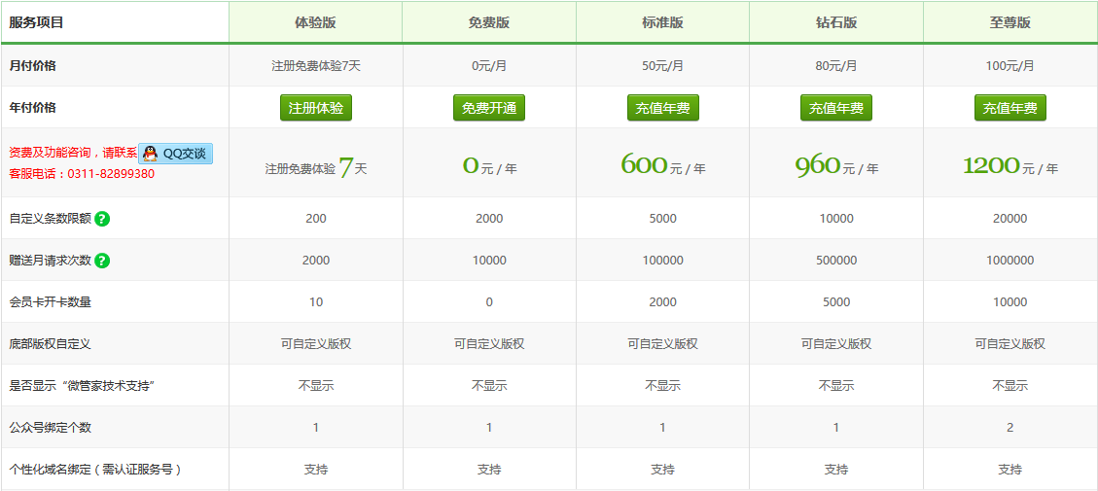

4 | 魔盒CMS | https://www.mocms.cn/package.html | 自定义菜单、个性自定义菜单免费；规模、实力较好；年费1000+

